상품제안서
메종 화이트 라운드접시 1p | 상품코드: S40524

 |  |  |  |  |  |  | 02-713-8555 | www.synergygift.co.kr
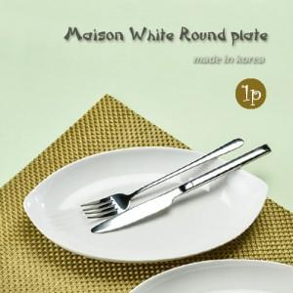

【상세/제작정보】 | <span style="font-size: 14pt;">※ 전사인쇄 별도문의</span>

【인쇄/포장옵션】 | 실크 / 1p기본케이스

【공급단가】 | 수량 | 100~ | 300~ | 500~ | 1,000~ | 3,000~
*VAT별도 | 단가 | 4,810원 | 4,690원 | 4,550원 | 4,320원 | 4,250원

【상품 URL】 | https://www.synergygift.co.kr:443/src/goods_detail.php?gdno=40524

